Sheet1
六安市中医院 不锈钢医用垃圾支架项目报价单
序号 | 产品名称 | 单位 | 数量 | 备注 | 生产厂家 | 品牌 | 规格/型号 | 单价（元） | 每件合计（元） | 医疗器械注册证或备案凭证号 | 免费质保期 | 供货时间
1 | 不锈钢医用垃圾支架 | 台 | 4 | 1、需采用静音静音灰胶轮 2、高度65公分，直径45公分
注：1.需求需完全响应；2、图片作为参考； 3、单价1500元以下设备，乙方须无条件配合甲方并自行支付第三方SPD管理系统(即物资智能物流管理系统)的管理费用(与甲方实际结算金额的1.7%，按月结算(合同标的经甲方验收后在SPD管理系统办理入、出库))。4、报价需包含运输、安装、质保、SPD服务费等相关一切费用；5、设备按需供货，根据院方使用量据实发货并结算；
 |  |  | 图片仅 供参考 | 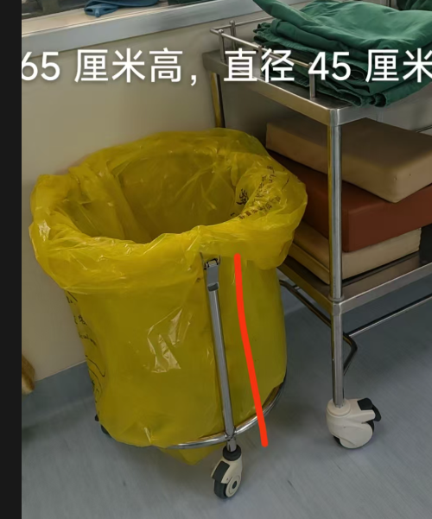

 |  |  |  |  |  |  | 报价单位（盖章）：
 |  |  |  |  |  |  | 授权代表签字：
 |  |  |  |  |  |  | 联系电话：
 |  |  |  |  |  |  | 日期： 年 月 日
要求：以下空白处需附上产品图片、参数等简要信息。设备科电话：05643312184，3318715. 邮箱laszyysbgcb@163.com

